IL-6
2.209 | 0.33 | 0.079 | 0.19 | 0.195 | 0.182 | 0.178 | 0.209 | 0.249 | 0.085 | 0.422 | 0.305
1.312 | 0.211 | 0.193 | 0.14 | 0.172 | 0.166 | 0.233 | 0.28 | 0.13 | 0.214 | 0.295 | 0.323
0.747 | 0.103 | 0.206 | 0.193 | 0.201 | 0.217 | 0.203 | 0.08 | 0.118 | 0.444 | 0.245 | 0.321
0.352

IL-6

 | abs | abs-blank | expected | result
std1 | 2.209 | 2.13 | 48 | 47.89806185
std2 | 1.312 | 1.233 | 24 | 24.273683598
std3 | 0.747 | 0.668 | 12 | 12.273175976
std4 | 0.33 | 0.251 | 6 | 4.8438649865
std5 | 0.211 | 0.132 | 3 | 2.946132776
std6 | 0.103 | 0.024 | 1.5 | 1.309296224
blank | 0.079 | 0 | 0 | 0.9566

 |  |  |  |  |  |  |  |  | concentratıon( ng/L)

Numune | absorbans | abs-blank | result
Kontrol-1 | 0.193 | 0.114 | 2.667678554
Kontrol-2 | 0.206 | 0.127 | 2.8685577585
Kontrol-3 | 0.19 | 0.111 | 2.6214891665
Kontrol-4 | 0.14 | 0.061 | 1.8609052665
Kontrol-5 | 0.193 | 0.114 | 2.667678554
Kontrol-6 | 0.195 | 0.116 | 2.698506344
Glutamin-1 | 0.172 | 0.093 | 2.3456707385
Glutamin-2 | 0.201 | 0.122 | 2.791157066
Glutamin-3 | 0.182 | 0.103 | 2.4986242785
Glutamin-4 | 0.166 | 0.087 | 2.2542333185
Glutamin-5 | 0.217 | 0.138 | 3.039452906
Glutamin-6 | 0.178 | 0.099 | 2.4373591865
Seratonin-1 | 0.233 | 0.154 | 3.289533834
Seratonin-2 | 0.203 | 0.124 | 2.822096424
Seratonin-3 | 0.209 | 0.13 | 2.91508185
Seratonin-4 | 0.28 | 0.201 | 4.0344700865
Seratonin-5 | 0.08 | 0.001 | 0.9712154865
Seratonin-6 | 0.249 | 0.17 | 3.54139985
Seratonin-7 | 0.13 | 0.051 | 1.7108803865
Seratonin-8 | 0.118 | 0.039 | 1.5317709665
Curcumin-1 | 0.085 | 0.006 | 1.044397514
Curcumin-2 | 0.214 | 0.135 | 2.9927614625
Curcumin-3 | 0.444 | 0.365 | 6.7544689625
Curcumin-4 | 0.422 | 0.343 | 6.3786992385
Curcumin-5 | 0.295 | 0.216 | 4.275458144
Curcumin-6 | 0.245 | 0.166 | 3.478265994
Curcumin-7 | 0.305 | 0.226 | 4.436988474
Curcumin-8 | 0.323 | 0.244 | 4.729500264
Sham-1 | 0.321 | 0.242 | 4.696887386
Sham-2 | 0.352 | 0.273 | 5.2055213585

TNFA
2.498 | 0.407 | 0.061 | 0.156 | 0.197 | 0.189 | 0.178 | 0.217 | 0.223 | 0.267 | 0.189 | 0.131
1.326 | 0.237 | 0.18 | 0.173 | 0.222 | 0.138 | 0.103 | 0.226 | 0.351 | 0.255 | 0.178 | 0.173
0.748 | 0.139 | 0.326 | 0.337 | 0.333 | 0.275 | 0.248 | 0.255 | 0.408 | 0.314 | 0.203 | 0.179
TNFA
0.394

 | abs | abs-blank | expected | result
std1 | 2.498 | 2.437 | 1280 | 1285.3383629
std2 | 1.326 | 1.265 | 640 | 616.57489432
std3 | 0.748 | 0.687 | 320 | 321.34836389
std4 | 0.407 | 0.346 | 160 | 157.89154805
std5 | 0.237 | 0.176 | 80 | 79.373506272
std6 | 0.139 | 0.078 | 40 | 35.008314548
blank | 0.061 | 0 | 0 | 0.1667

 |  |  |  |  |  |  |  |  | concentratıon( ng/L)

Numune | absorbans | abs-blank | result
Kontrol-1 | 0.18 | 0.119 | 53.489343717
Kontrol-2 | 0.326 | 0.265 | 120.23348433
Kontrol-3 | 0.156 | 0.095 | 42.657227925
Kontrol-4 | 0.173 | 0.112 | 50.325907168
Kontrol-5 | 0.337 | 0.276 | 125.32121067
Kontrol-6 | 0.197 | 0.136 | 61.185927712
Glutamin-1 | 0.222 | 0.161 | 72.540340437
Glutamin-2 | 0.333 | 0.272 | 123.47017085
Glutamin-3 | 0.189 | 0.128 | 57.561543648
Glutamin-4 | 0.138 | 0.077 | 34.558994013
Glutamin-5 | 0.275 | 0.214 | 96.753065812
Glutamin-6 | 0.178 | 0.117 | 52.585162733
Seratonin-1 | 0.103 | 0.042 | 18.875863508
Seratonin-2 | 0.248 | 0.187 | 84.394274893
Seratonin-3 | 0.217 | 0.156 | 70.266038192
Seratonin-4 | 0.226 | 0.165 | 74.361013325
Seratonin-5 | 0.255 | 0.194 | 87.593618292
Seratonin-6 | 0.223 | 0.162 | 72.995406068
Seratonin-7 | 0.351 | 0.29 | 131.8084677
Seratonin-8 | 0.408 | 0.347 | 158.35926657
Curcumin-1 | 0.267 | 0.206 | 93.086003892
Curcumin-2 | 0.255 | 0.194 | 87.593618292
Curcumin-3 | 0.314 | 0.253 | 114.69267577
Curcumin-4 | 0.189 | 0.128 | 57.561543648
Curcumin-5 | 0.178 | 0.117 | 52.585162733
Curcumin-6 | 0.203 | 0.142 | 63.907088308
Curcumin-7 | 0.131 | 0.07 | 31.4156653
Curcumin-8 | 0.173 | 0.112 | 50.325907168
Sham-1 | 0.179 | 0.118 | 53.037219028
Sham-2 | 0.394 | 0.333 | 151.81743113

SOD,GPx,MDA
Numune Adı | SOD (U/ml) | GPX (U/L) | MDA (nmol/L) | NOT
Kontrol-1 | 232.9 | 183 | 0.323 | hemolizli | SOD: Super Oxıde Dismutase
Kontrol-2 | 226.5 | 93 | 0.139 |  | GPX: Glutatyon Peroksidaz
Kontrol-3 | 168.4 | 246 | 0.167 |  | MDA: Malondialdehit
Kontrol-4 | 175.9 | 710 | 0.116
Kontrol-5 | 295.3 | 224 | 0.183 | hemolizli
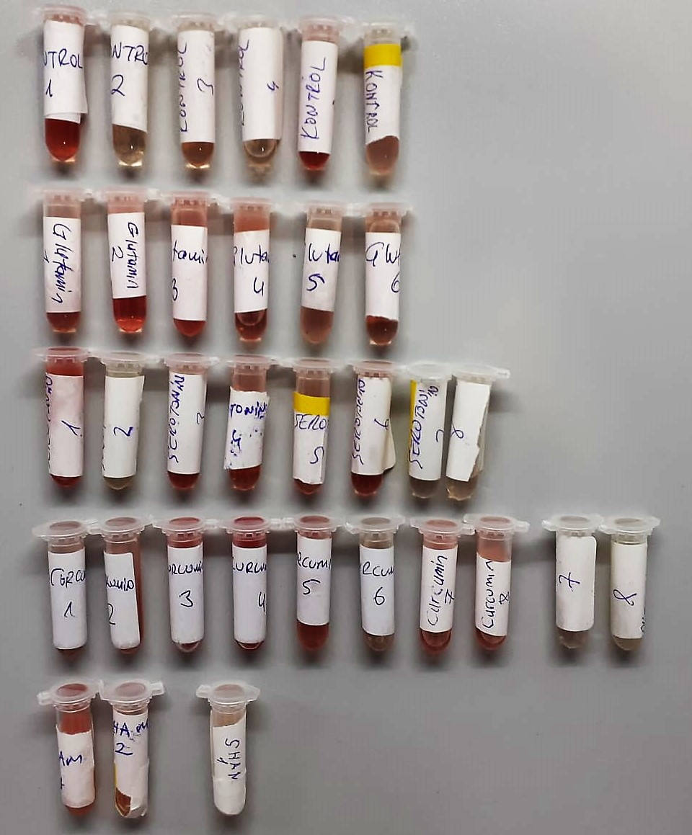
Kontrol-6 | 210.1 | 473 | 0.160
Glutamin-1 | 163.3 | 221 | 0.212 | hemolizli
Glutamin-2 | 129.3 | 492 | 0.195 | hemolizli
Glutamin-3 | 243.8 | 213 | 0.214 | hemolizli
Glutamin-4 | 269.4 | 205 | 0.183 | hafif hemolizli
Glutamin-5 | 213.4 | 391 | 0.180
Glutamin-6 | 186.6 | 28 | 0.163
Seratonin-1 | 264 | 188 | 0.221 | hemolizli
Seratonin-2 | 157 | 655 | 0.113
Seratonin-3 | 276.5 | 219 | 0.230 | hemolizli
Seratonin-4 | 225.2 | 303 | 0.198 | hemolizli
Seratonin-5 | 186.7 | 424 | 0.179
Seratonin-6 | 202.2 | 249 | 0.211 | hemolizli
Seratonin-7 | 158 | 549 | 0.114
Seratonin-8 | 156.2 | 288 | 0.134
Curcumin-1 | 210 | 338 | 0.404
Curcumin-2 | 163.2 | 124 | 0.453 | hemolizli
Curcumin-3 | 273.9 | 493 | 0.654 | yüksek hemolizli
Curcumin-4 | 344.8 | 512 | 0.836 | yüksek hemolizli
Curcumin-5 | 183.9 | 320 | 0.243 | hemolizli
Curcumin-6 | 201.1 | 100 | 0.184
Curcumin-7 | 144.4 | 281 | 0.236 | hemolizli
Curcumin-8 | 110.3 | 507 | 0.190 | hemolizli
Sham-1 | 244.1 | 339 | 0.225 | hemolizli
Sham-2 | 196.8 | 413 | 0.231 | hemolizli

8-OHDG
2.768 | 0.201 | 0.292 | 0.277 | 0.326 | 0.336 | 0.33 | 0.283 | 0.085 | 0.301 | 0.323 | 0.262
1.965 | 0.089 | 0.31 | 0.31 | 0.349 | 0.326 | 0.28 | 0.324 | 0.082 | 0.38 | 0.338 | 0.447
0.979 | 0.061 | 0.303 | 0.353 | 0.369 | 0.321 | 0.322 | 0.315 | 0.107 | 0.355 | 0.353 | 0.398
8-OHDG
2.707 | 24
1.904 | 12
0.918 | 6
0.362 | 3
0.14 | 1.5
0.028 | 0.75
0 | 0
0.423

 | abs | abs-blank | expected | result
std1 | 2.768 | 2.707 | 24 | 23.375200759
std2 | 1.965 | 1.904 | 12 | 13.508658656
std3 | 0.979 | 0.918 | 6 | 5.082004884
std4 | 0.423 | 0.362 | 3 | 2.122984004
std5 | 0.201 | 0.14 | 1.5 | 1.3026536
std6 | 0.089 | 0.028 | 0.75 | 0.967013344
blank | 0.061 | 0 | 0 | 0.8913

 |  |  |  |  |  |  |  | concentratıon (ng/ml)

Numune | abs | abs-blank | result
Kontrol-1 | 0.292 | 0.231 | 1.613988351
Kontrol-2 | 0.31 | 0.249 | 1.679673591
Kontrol-3 | 0.303 | 0.242 | 1.653968324
Kontrol-4 | 0.277 | 0.216 | 1.560285696
Kontrol-5 | 0.31 | 0.249 | 1.679673591
Kontrol-6 | 0.353 | 0.292 | 1.842073024
Glutamin-1 | 0.326 | 0.265 | 1.739197975
Glutamin-2 | 0.349 | 0.288 | 1.826639904
Glutamin-3 | 0.369 | 0.308 | 1.904474624
Glutamin-4 | 0.336 | 0.275 | 1.776944375
Glutamin-5 | 0.326 | 0.265 | 1.739197975
Glutamin-6 | 0.321 | 0.26 | 1.7204816
Seratonin-1 | 0.33 | 0.269 | 1.754246351
Seratonin-2 | 0.28 | 0.219 | 1.570950951
Seratonin-3 | 0.322 | 0.261 | 1.724216511
Seratonin-4 | 0.283 | 0.222 | 1.581653844
Seratonin-5 | 0.324 | 0.263 | 1.731698879
Seratonin-6 | 0.315 | 0.254 | 1.698159956
Seratonin-7 | 0.085 | 0.024 | 0.955996416
Seratonin-8 | 0.082 | 0.021 | 0.947777631
Curcumin-1 | 0.107 | 0.046 | 1.017417556
Curcumin-2 | 0.301 | 0.24 | 1.6466616
Curcumin-3 | 0.38 | 0.319 | 1.947996751
Curcumin-4 | 0.355 | 0.294 | 1.849814676
Curcumin-5 | 0.323 | 0.262 | 1.727955604
Curcumin-6 | 0.338 | 0.277 | 1.784543839
Curcumin-7 | 0.353 | 0.292 | 1.842073024
Curcumin-8 | 0.262 | 0.201 | 1.507523991
Sham-1 | 0.447 | 0.386 | 2.224013636
Sham-2 | 0.398 | 0.337 | 2.020306279

